C00
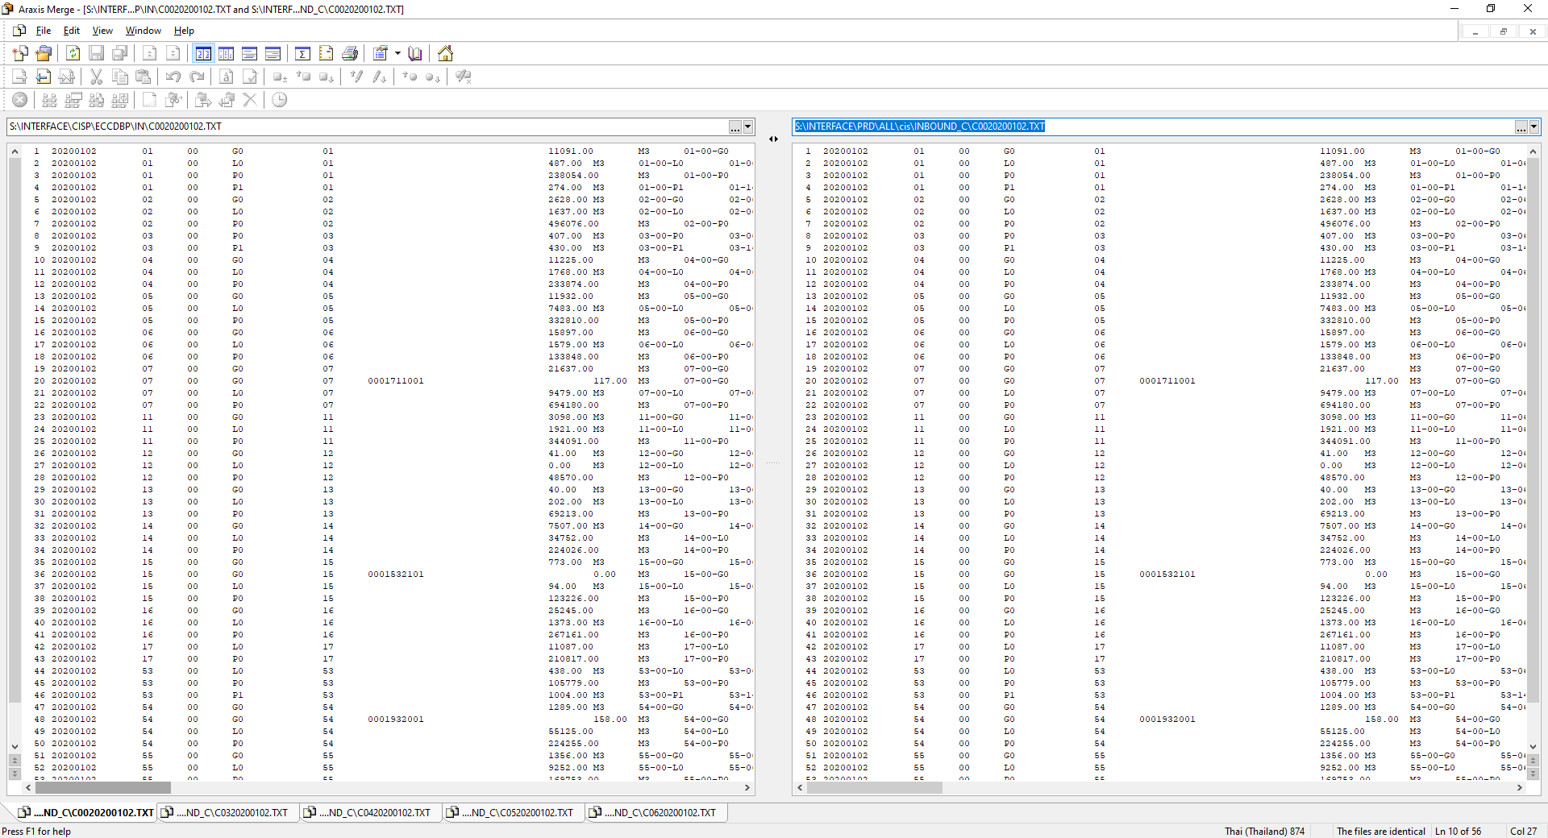

C03
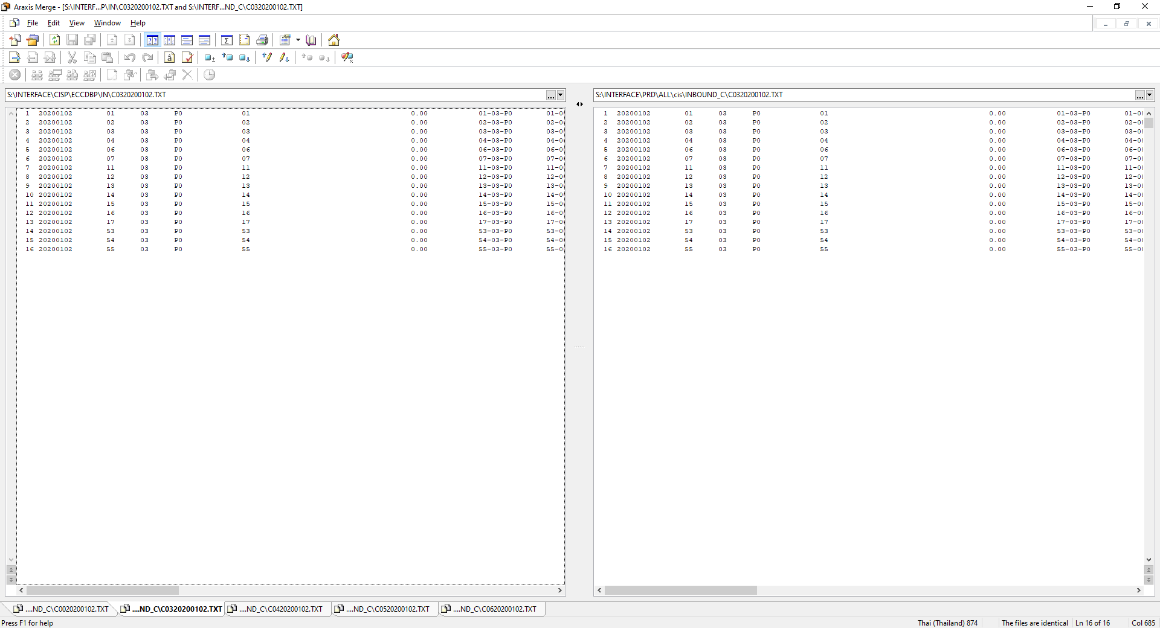

C04
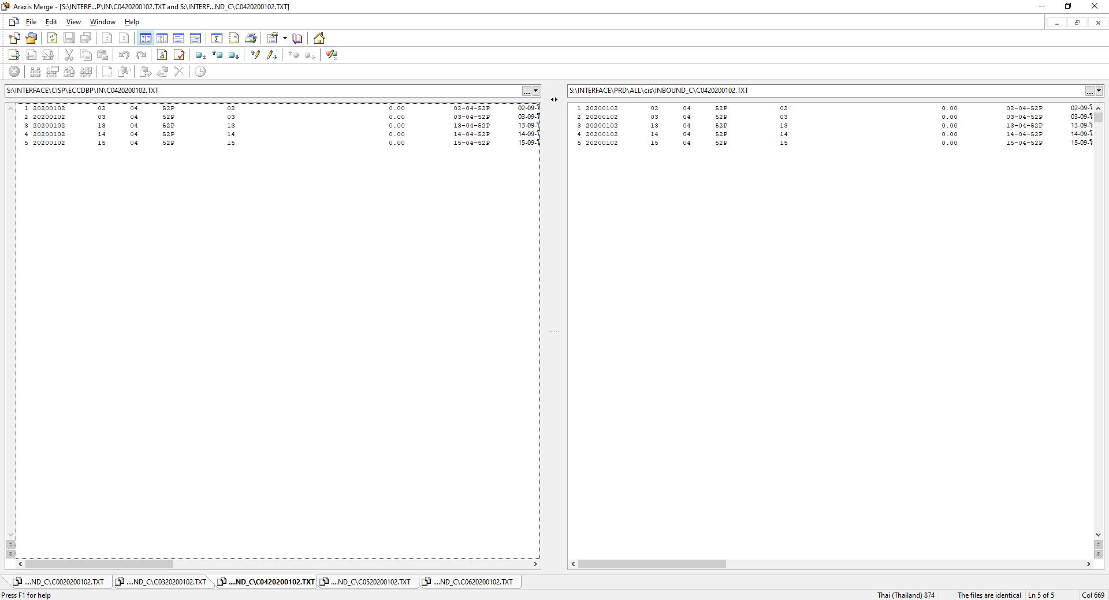

C05
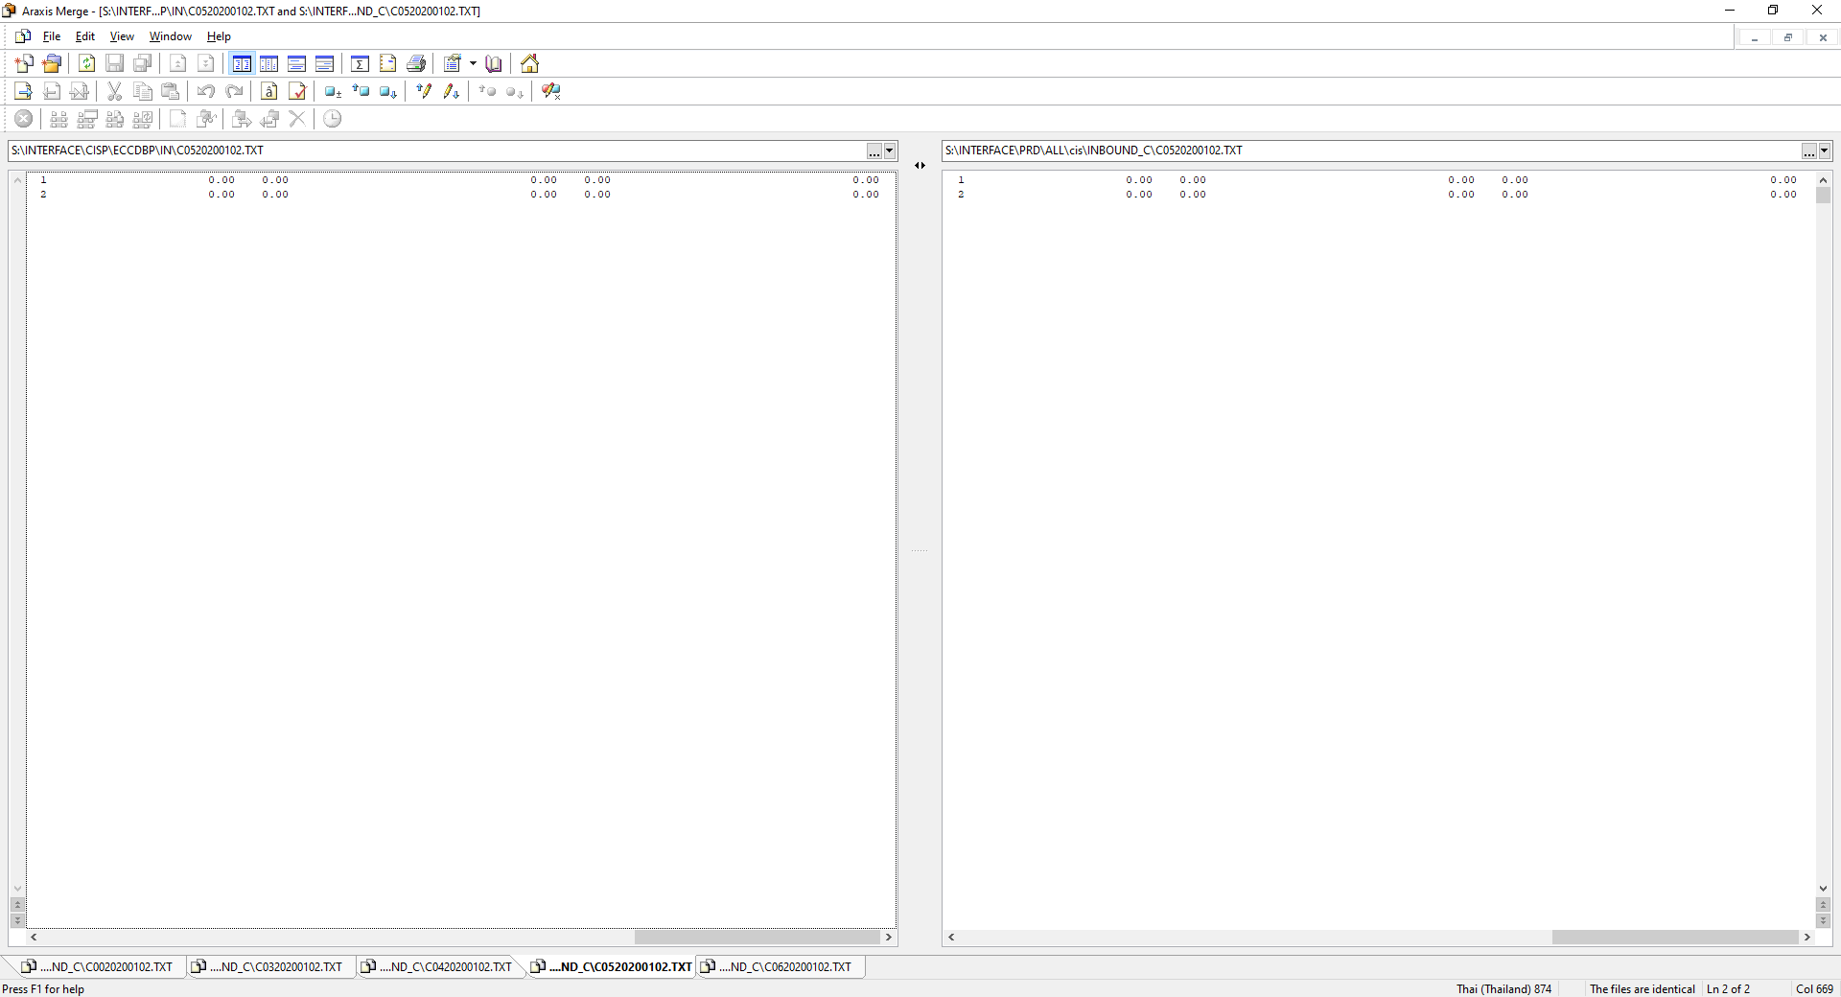

C06
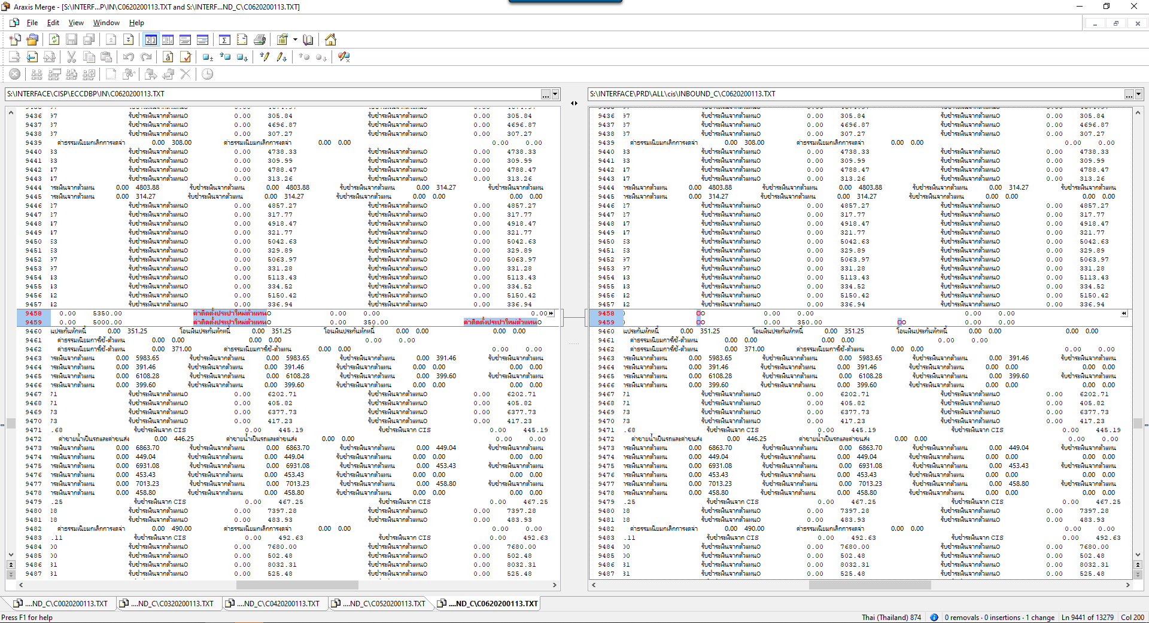
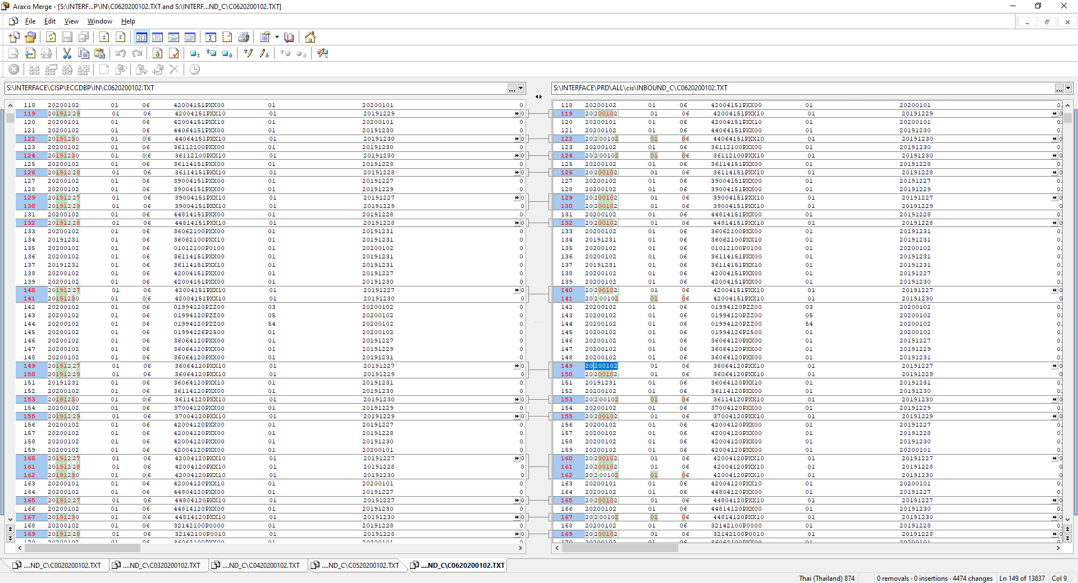

ข้อมูลเดิมที่ถูกต้องจาก PRD

ไม่ถูกต้องข้อมูลวันที่เปลี่ยน
แต่ยอดเงินถูกต้อง

